27.10.2026
TOP CHECK LIST |  |  |  |  |  | DRI: Luis Guillermo Gonzalez Carrillo
 |  |  |  |  |  | Confirm: Gerardo Morales Salazar
Line | Item | Elemento de inspeccion | Especificaciones | Valor/Foto | Acciones | Periodo de verificación | Comentarios adicionales
TOP | Línea | Línea completa | Presion de aire principal : 0.40-0.60 MPa | 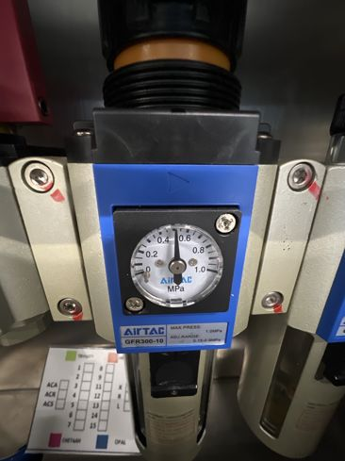 | Se verificó en el regulador que la presión de aire principal marca 0.50 MPa, dentro del rango de 0.40-0.60 MPa | cada 12 hrs
 | Línea | Línea completa | Verificar estado de los grippers de las maquinas: | 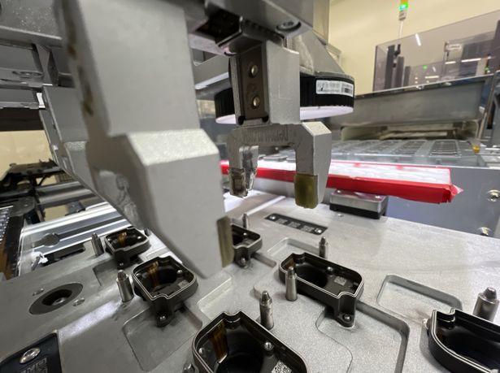 | Se revisaron los grippers: dedos completos y sin golpes ni flojedad | cada 12 hrs | Una de las gomas de agarre se ve desgastada y rota en la punta; programar el cambio de la goma
 | Línea | Línea completa | Master sample al inicio de turno | 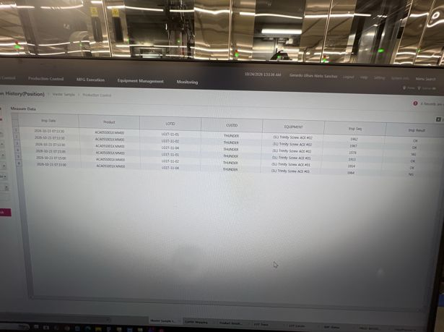 | Se validó el master sample en las AOI #01 y #02 y quedó registrado en el GMES: las muestras OK salieron OK y la muestra NG (LG1T-11-04) fue detectada como NG | cada 24 hrs (tolerancia de 3 hrs)
 | Fastening | Fastening 1, 2, 3, 4 | Screw Bit en buenas condiciones: | 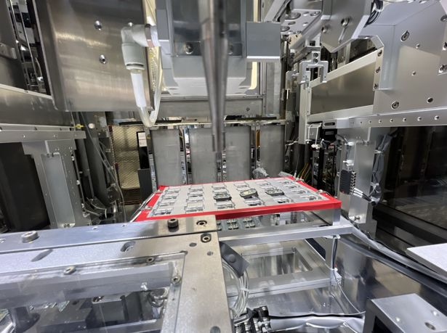 | Se revisó el screw bit: punta completa, sin desgaste ni despostilladuras; sin NG generados por el bit | cada 2 dias
 | Fastening | Fastening 1, 2, 3, 4 | Correcta alineación del Screw Bit: | 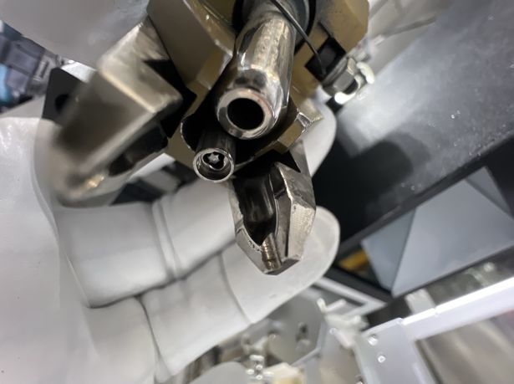 | Se verificó que el bit está centrado dentro de la boquilla, a la altura correcta y sin juego lateral | cada 3er dia
 | Fastening | Fastening 1, 2, 3, 4 | Presion del prepostato (60-65MPa ) | 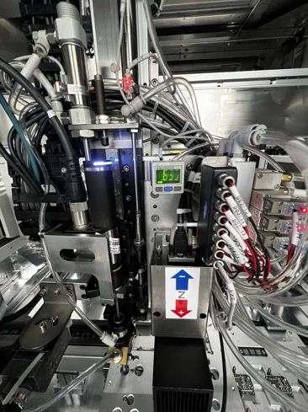 | Se revisó el presostato de succión del tornillo: el vacío está dentro del rango de 60-65 (tolerancia de ±3) | cada 12 hrs(rango de -3MPa/+3MPa)
 | Fastening | Fastening 1, 2, 3, 4 | Condicion del tubo de succion: | 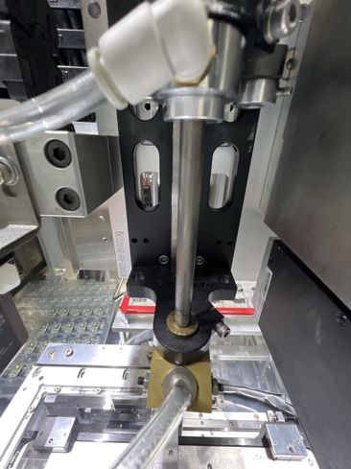 | Se revisó el tubo de succión: derecho, sin fisuras ni golpes, con la boquilla y las conexiones bien sujetas y sin fugas | cada mes
 | Fastening | Fastening 1, 2, 3, 4 | Condicion de los filtros del Screw | 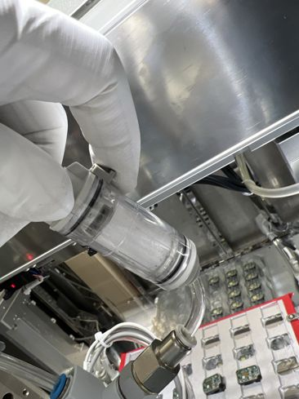 | Se revisó el filtro de vacío del Screw: elemento limpio y sin saturación, bien colocado y con el seguro cerrado; no requiere cambio | cada 2 o 3 meses dependiendo las condiciones de los filtros
 | Fastening | Fastening 1, 2, 3, 4 | Condicion de las mangueras del recorrido del tornillo | 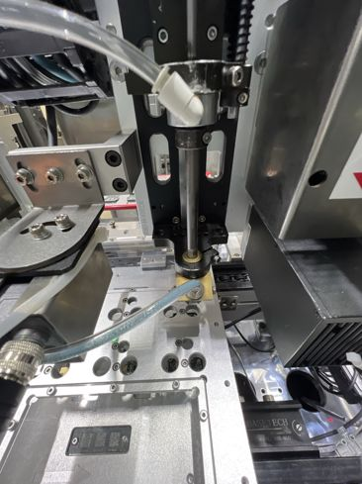 | Se revisó la manguera del recorrido del tornillo: sin dobleces ni torceduras, bien conectada a la boquilla; el tornillo pasa sin atorarse | se tiene que hacer cada 3 meses el cambio de las mangueras | Se ve residuo azul del recubrimiento de los tornillos dentro de la manguera; dar seguimiento y limpiar o cambiar si frena el paso del tornillo
 | Fastening | Fastening 1, 2, 3, 4 | La operación del feeder es la correcta: | 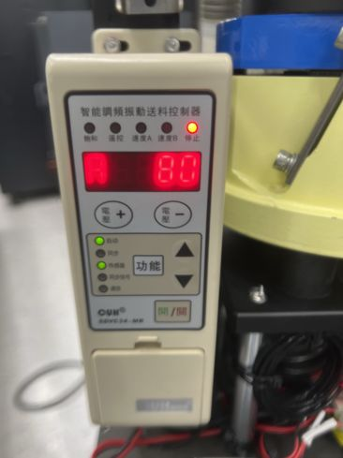 | Se verificó el controlador del feeder: modo automático con sensor y ajuste A en 80 (igual que en revisiones anteriores); los tornillos avanzan por el riel sin atascos | cada 3 o 4 dias | El LED de paro encendido con el sensor activo indica riel lleno; operación normal
 | Tim Dispensing | TIM Dispensing | Revision de presion de mangueras (Parte superior 0.200MPSI-0.300MPSI) (Parte inferior 2.2-3.5 BAR) | 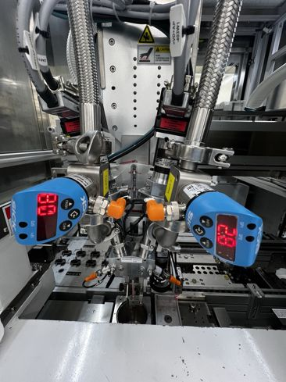 | Se revisaron las presiones de las mangueras del TIM en los sensores (parte superior e inferior): dentro de rango y sin fugas en mangueras ni conexiones | cada 2 dias
 | Tim Dispensing | TIM Dispensing | Verificar que el cambio de la valvula se haya realizado | 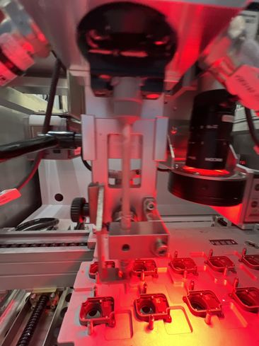 | Se realizó el cambio del kit de válvula de dispensado de la línea 2; válvula y mezclador quedaron bien instalados, sin fugas ni escurrimientos de TIM | cada 2 dias en la primera calibracion de dia | Cambio de válvula de la línea 2 realizado el 27/10/26 a las 06:00 a.m. Siguiente cambio el 29/10/26 (cada 2 días), en la primera calibración del día

